Cover
Hệ thống bán vé xem phim |  |  |  | Process | Function Name
 |  |  |  | Screen Design | Film Management

 | 1. | Overview
 |  | Tài liệu này mô tả thiết kế màn hình của module Film Management, module này nhằm quản lý thông tin chung về các Film trong hệ thống
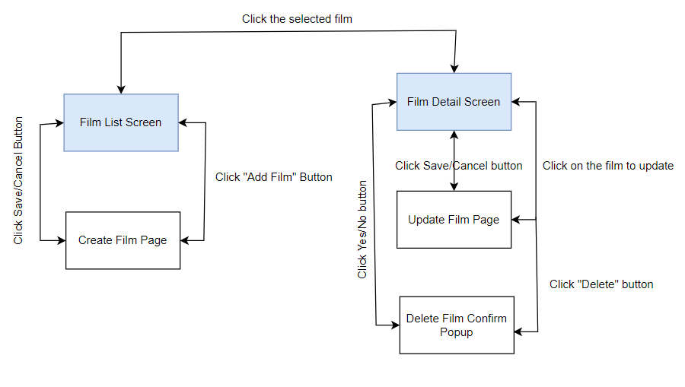

 | 2. | Screen list

 |  | No | Screen ID |  |  | Screen Name
 |  | 1 | SCR_US_001 |  |  | Risk & Issue list
 |  | 2 | SCR_US_002 |  |  | Add new film
 |  | 3 | SCR_US_003 |  |  | Delete Film
 |  | 5 | SCR_US_004 |  |  | Update Film

Add new film
Hệ thống bán vé xem phim |  |  |  | Process |  | Screen ID |  |  | Screen Name | Created By |  | Created Date | Approved Date
 |  |  |  | Screen Design |  | SCR_US_002 |  |  | Add new film | Mạnh |  | 2023-12-04 | MMDDYYY

1. Overview
 | Tại màn hình người dùng có thể tạo phim mới

2. Screen Design
 | 2.1. Screen Detail Image
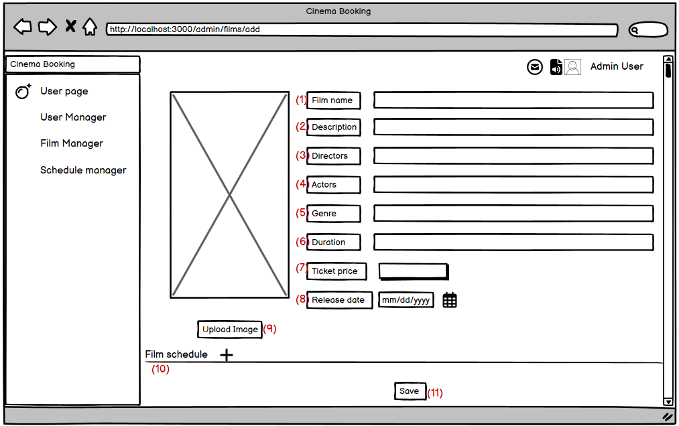

 |  | Screen item
 |  | Item | Display |  | Type |  | I/O | Initial value |  |  | Operation
 |  | (1) | Film Name |  | Input |  | I |  |  |  | Nhập tên phim
 |  | (2) | Description |  | Input |  | I |  |  |  | Nhập mô tả phim
 |  | (3) | Directors |  | Input |  | I |  |  |  | Nhập tên đạo diễn phim
 |  | (4) | Actors |  | Input |  | I |  |  |  | Nhập tên diễn viên phim
 |  | (5) | Genre |  | Input |  | I |  |  |  | Nhập thể loại phim
 |  | (6) | Duration |  | Input |  | I |  |  |  | Nhập thời ượng phim
 |  | (7) | Ticket price |  | Input |  | I |  |  |  | Nhập giá vé
 |  | (8) | Release date |  |  |  |  |  |  |  | Chọn ngày chiếu bắt đầu
 |  | (9) | Upload image |  | Button |  |  |  |  |  | Chọn để upload avatar của phim
 |  | (10) | Film schedule |  | Button |  |  |  |  |  | Chọn lịch để chiếu phim
 |  | (11) | Save |  | Button |  |  |  |  |  | Lưu thông tin phim mới tạo

3. Activity Diagram

4. Sequence Diagram

5. Main screen interaction

 |  | 1) | Admin click vào "Add new film" button trên screen "View List Film"

 |  | 2) | Hệ thống sẽ show ra popup "Add film"

 |  | 3) | Người dùng nhập điền thông tin vào form

 |  | 4) | Người dùng nhấn button "Add film schedule " ở mục film schedule để chọn thêm lịch chiếu cho phim

 |  | 5) | Sau đó front-end sẽ validate form như: tên hơn 6 ký tự, tên không được để trống, tên không chứa kí tự đặc biệt

 |  | 6) | Nếu có lỗi thì sẽ hiển thị trên front-end
 |  |  | Nếu không có lỗi thì sẽ gửi data lên backend lưu thông tin group mới vào database

 |  | 7) | Sau đó hệ thống sẽ validate lại 1 lần nữa trên back-end
 |  |  | Nếu thỏa mãn thì data sẽ được lưu vào database và trả về kết quả cho front-end để hiển thị trên người dùng

 |  | 8) | Front-end show message tạo thành công và reload screen "View List Film"

Delete Film
Hệ thống bán vé xem phim |  |  |  | Process |  | Screen ID |  |  | Screen Name | Created By | Created Date | Approved Date
 |  |  |  | Screen Design |  | SCR_US_003 |  |  | Delete Film | Tùng | 2023-12-03 | MMDDYYY

1. Overview
 | Tại màn hình Admin/Manager có thể Delete Film theo id

2. Screen Design
 | 2.1. Screen Detail Image

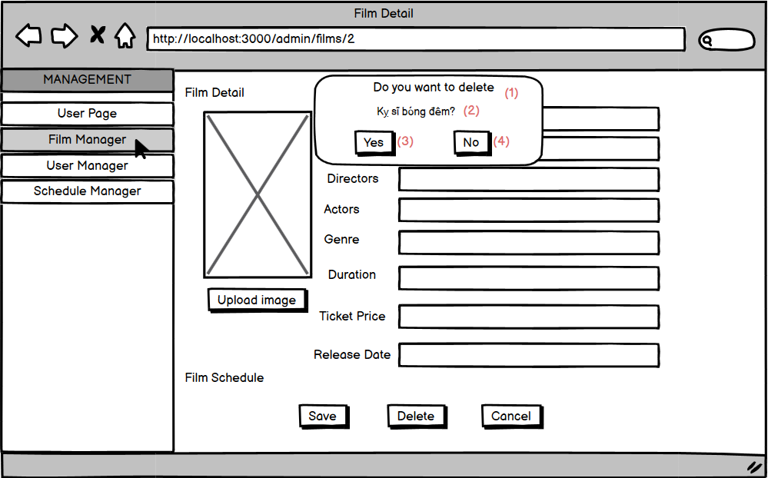

 |  | Screen item

 |  | Item | Display |  | Type |  | I/O | Operation
 |  | (1) | Do you want to delete |  | Label |  | O | Hiển thị ra tiêu đề của popup
 |  | (2) | Confirm Message |  | Label |  | O | Hiển thị ra tên phim xác nhận xóa
 |  | (3) | Button No |  | Button |  | I | Sau khi người dùng click vào nút này hệ thống sẽ tắt popup đi
 |  | (4) | Button Yes |  | Button |  | I | Sau khi người dùng click vào nút này hệ thống sẽ gọi API tới backend để xóa data vào database nếu hợp lệ

5. Main screen interaction

 |  | 1) | Admin/Manager click vào film cần xóa trên screen "View List Film" và sau đó click vào "Delete" button

 |  | 2) | Hệ thống sẽ show ra popup confirm "Delete Film"

 |  | 3) | Admin/Manager bấm vào "Yes" Button để chấp nhận xóa Film đã chọn

 |  | 4) | Sau đó back-end sẽ validate form như: Id Film có hợp lệ hay ko, ...
 |  |  | Nếu không có lỗi thì sẽ xóa Film trong database
 |  | 5) | Nếu có lỗi thì sẽ hiển thị trên front-end
 |  |  | Nếu không có lỗi thì sẽ gửi data lên backend lưu thông tin Film mới vào database và trả về kết quả thành công cho front-end để hiển thị trên người dùng

 |  | 6) | Front-end show message tạo thành công và reload screen "View List Film"

View Detail Film
Hệ thống bán vé xem phim |  |  |  | Process |  | Screen ID |  |  | Screen Name | Created By |  | Created Date | Approved Date
 |  |  |  | Screen Design |  | SCR_US_001 |  |  | #ERROR! | Dũng |  | 2023-12-04 | MMDDYYY

1. Overview
 | Tại màn hình người dùng có thể xem các thông tin chi tiết của tất cà các phim

2. Screen Design
 | 2.1. Screen Detail Image

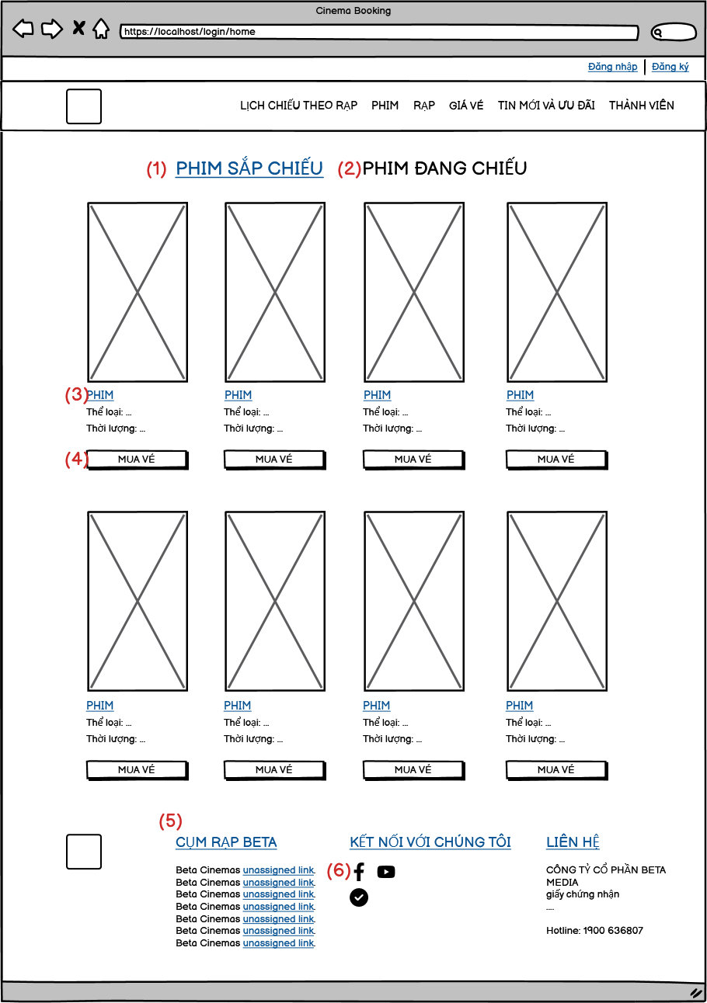

 |  | Screen item
 |  | Item | Display |  | Type |  | I/O | Initial value |  |  | Operation
 |  | (1) | Sắp Chiếu |  | Active |  | I
 |  | (2) | Đang Chiếu |  | Active |  | I
 |  | (3) | Phim |  | Active |  | I
 |  | (4) | Mua vé |  | Button |  |  |  |  |  | Chọn để sang trang mua vé
 |  | (5) | Thông tin |  | Text |  |  |  |  |  | Thông tin
 |  | (6) | Icon |  | Icon |  |  |  |  |  | Chọn để sang trang fb, yt, …

3. Activity Diagram

4. Sequence Diagram

5. Main screen interaction

 |  | 1) | Admin Click vào tên Film Management trên screen "Admin " và sau đó hệ thống sẽ chuyển sang màn hình "View List Film"

 |  | 2) | Tại đây hệ thống sẽ xem được các thông tin của phim như: tên phim, thời lượng phim, giá vé…

 |  | 3) | Người dùng muốn update tên Phim thì sẽ click vào Tên của phim, thì hệ thống sẽ chuyển sang chức năng xem chi tiết từng phim để cập nhật thông tin phim

 |  | 4) | Người dùng cũng có thể thêm, xóa phim ở trong list

